Аркуш1
1. При завантаженні сертифікату з невідповідною структурою (Тестовий_платник_4_(Тест)-8101906) система повністю втрачає свою працездатність

Preconditions:
Посилання https://js-55fbfg.stackblitz.io/ відкрито в браузері

Actual result:
При завантаженні сертифікату з невідповідною структурою (Тестовий_платник_4_(Тест)-8101906) відображається повідомлення про помилку, а при оновленні сторінки втрачається можливість завантажувати нові сертифікати і переглядати раніше завантажені



Expected result:

Повинно відображатись повідомлення про помилку, є можливість завантажувати нові сертифікати, попередньо завантажені сертифікати відображаються коректно

2. Інтерфейс написаний російською мовою
Preconditions:
Посилання https://js-55fbfg.stackblitz.io/ відкрито в браузері
Actual result:



Expected result:

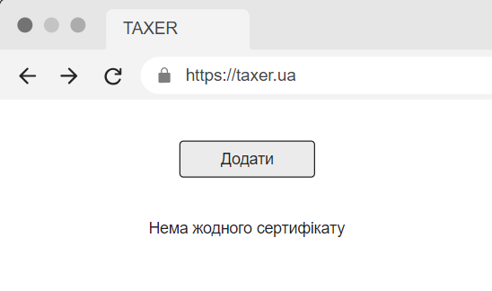

3. Сертифікати додаються не з тим полем
Description:
На панелі інформації замість поля Common Name відображається поле SubjectCN, і це ж стосується таблиці завантажених сертифікатів
Preconditions:
1. Посилання https://js-55fbfg.stackblitz.io/ відкрито в браузері
2. Завантажений хоча б один сертифікат
Steps to reproduce:
Вибрати один з попередньо завантажених сертифікатів
Actual result:
Зараз в панелі і в табличці відображається поле SubjectCN



Expected result:
Повинно відображатись поле Common Name

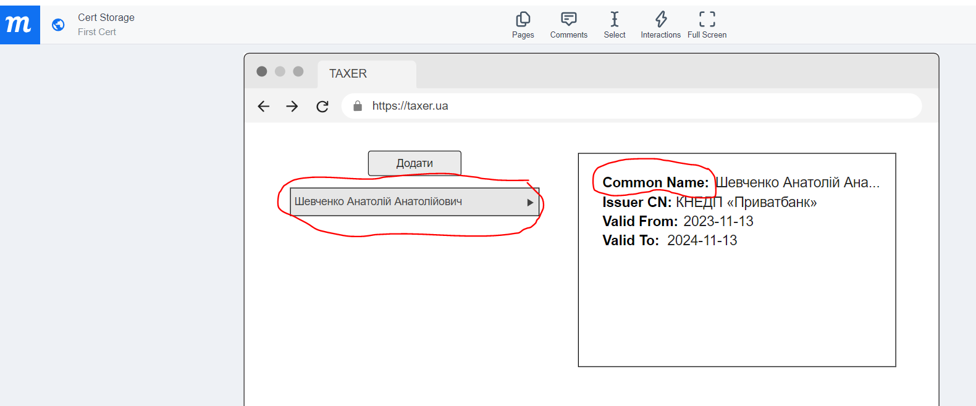

4. Кнопка "Додати" розташована знизу, а не зверху, і має дизайн, що відрізняється від дизайну на ескізі

Preconditions:
1. Посилання https://js-55fbfg.stackblitz.io/ відкрито в браузері
2. Завантажений хоча б один сертифікат
Actual result:
Кнопка "Додати" розташована знизу і має синій колір



Expected result:
Кнопка "Додати" має бути зверху і білого кольору

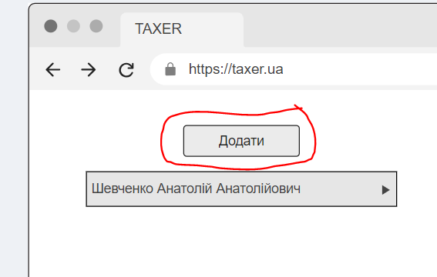

5. Відсутня кнопка вибору сертифіката через стандартний діалог

Preconditions:
Посилання https://js-55fbfg.stackblitz.io/ відкрито в браузері

Steps to reproduce:
Натиснути кнопку "Добавить"

Actual result:
Можна додати сертифікат тільки перетаскуванням, а кнопка додати через стандартний діалог відсутня


Expected result:
Повинна бути можливість вибору сертифіката через стандартний діалог
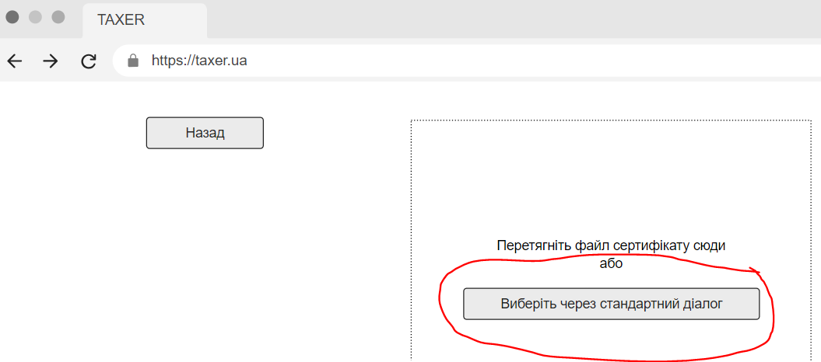

6. У разі відсутності завантажених сертифікатів не відображається інформація про це

Preconditions:
1. Посилання https://js-55fbfg.stackblitz.io/ відкрито в браузері
2. Не завантажено жодного сертифікату

Actual result:
Немає повідомлення про відсутність завантажених сертифікатів



Expected result:

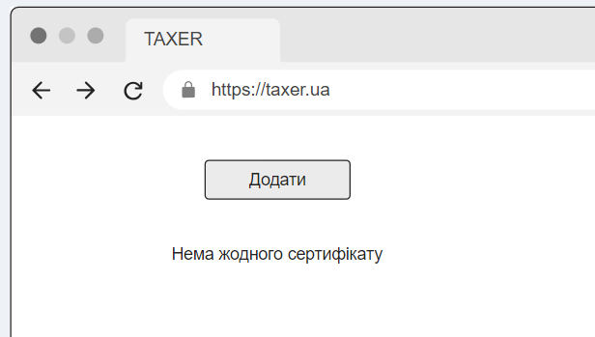

7. У списку завантажених сертифікатів обраний сертифікат підсвічується не так, як вказано у вимогах до застосунку

Preconditions:
Посилання https://js-55fbfg.stackblitz.io/ відкрито в браузері

Steps to reproduce:
1. Завантажити декілька сертифікатів
2. Вибрати хоча б один з них

Actual result:

Expected result:

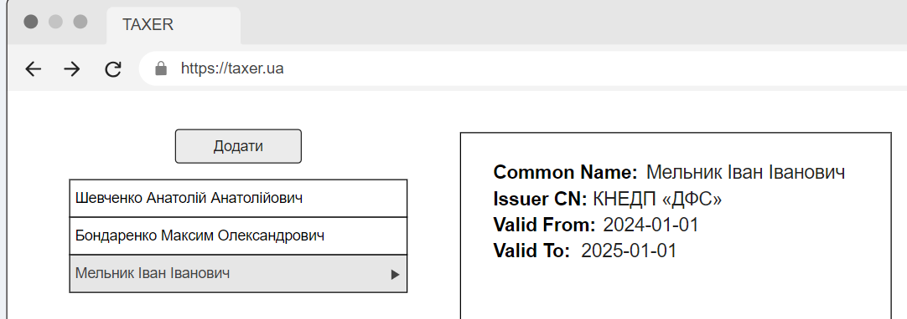

8. Система дозволяє завантажувати однакові сертифікати
(це не є багом, а проопзиція щодо покращення роботи застосунку)

Preconditions:
Посилання https://js-55fbfg.stackblitz.io/ відкрито в браузері

Steps to reproduce:
Завантажити декілька сертифікатів, серед яких будуть однакові

Actual result:

Expected result:

При завантаженні вже раніше доданих сертифікатів виводити повідомлення про те, що сертифікат вже був завантажений, і не завантажувати його

